Method
A. Cách nhận diện bug

Cần đọc lỗi ở console Server -> dòng Exception trên cùng các dòng có chứa chữ "at": Đây là dòng ghi rõ nội dung lỗi.
- Từ khoá nào chưa rõ, thì dùng translate.google để dịch từng từ. Nhớ là dịch từng từ, vì từ khoá này có thể xuất hiện trong câu khác.

Lưu ý: Các dòng có màu xanh blue, là vị trí xảy ra lỗi

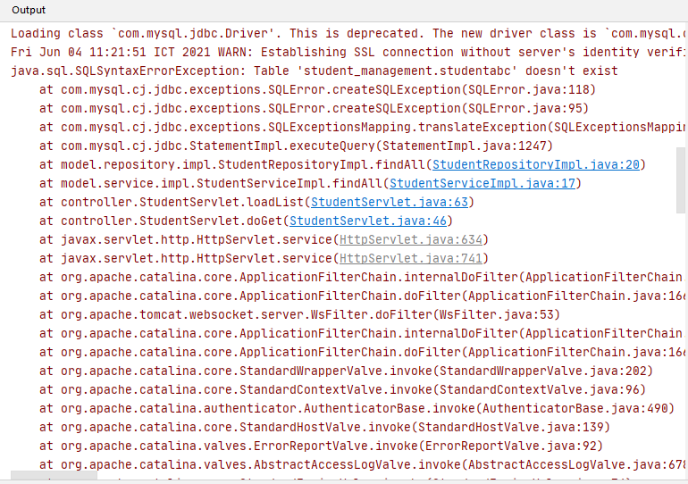

B. Cách fix bug

Cách 1: | Suy nghĩ từ nội dung lỗi, vì các lỗi này thường đã gặp cả rồi.
Cách 2: | Debug đặt breakpoint từ dòng đầu tiên của hàm chứa lỗi để tìm lỗi
Cách 3: | Search nội dung lỗi ở google -> các trang web sẽ giúp đỡ.
Cách 4: | Nếu bị lỗi SQL. In ra câu lệnh SQL bằng lệnh:
 |  | System.out.println(statement.toString())
 | Sau đó chạy câu lệnh SQL này bằng MySQL Workbench để điều tra

Bug_5
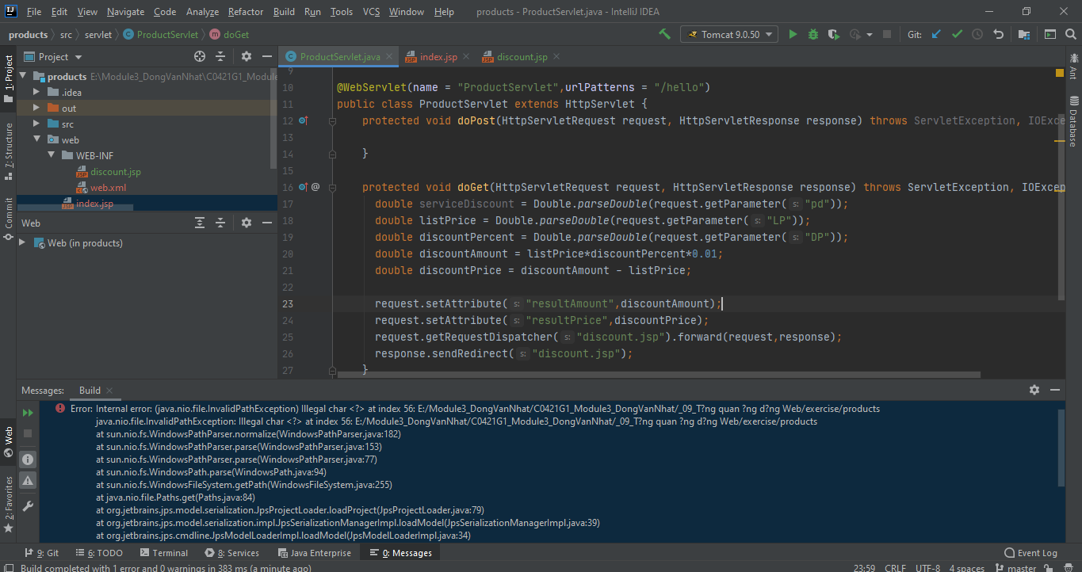

Bug_6
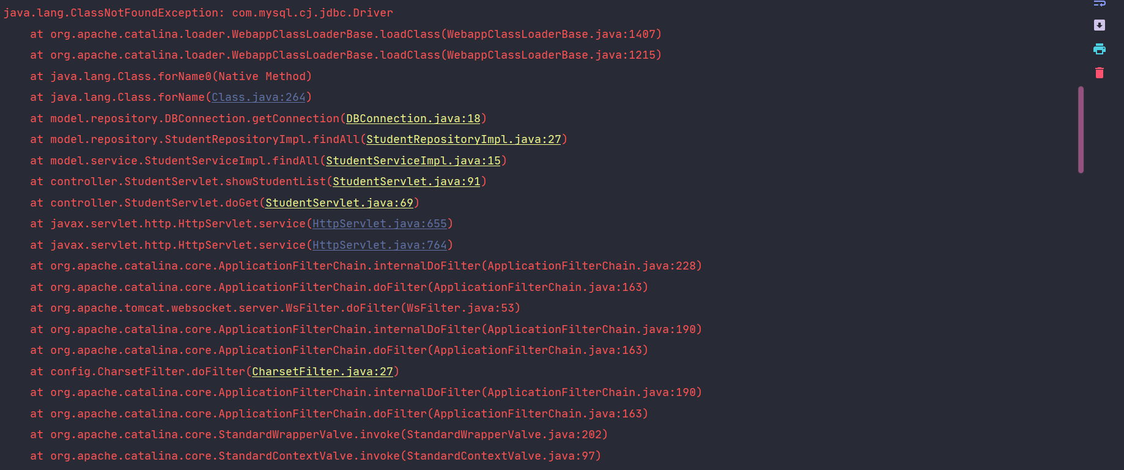

Bug_7
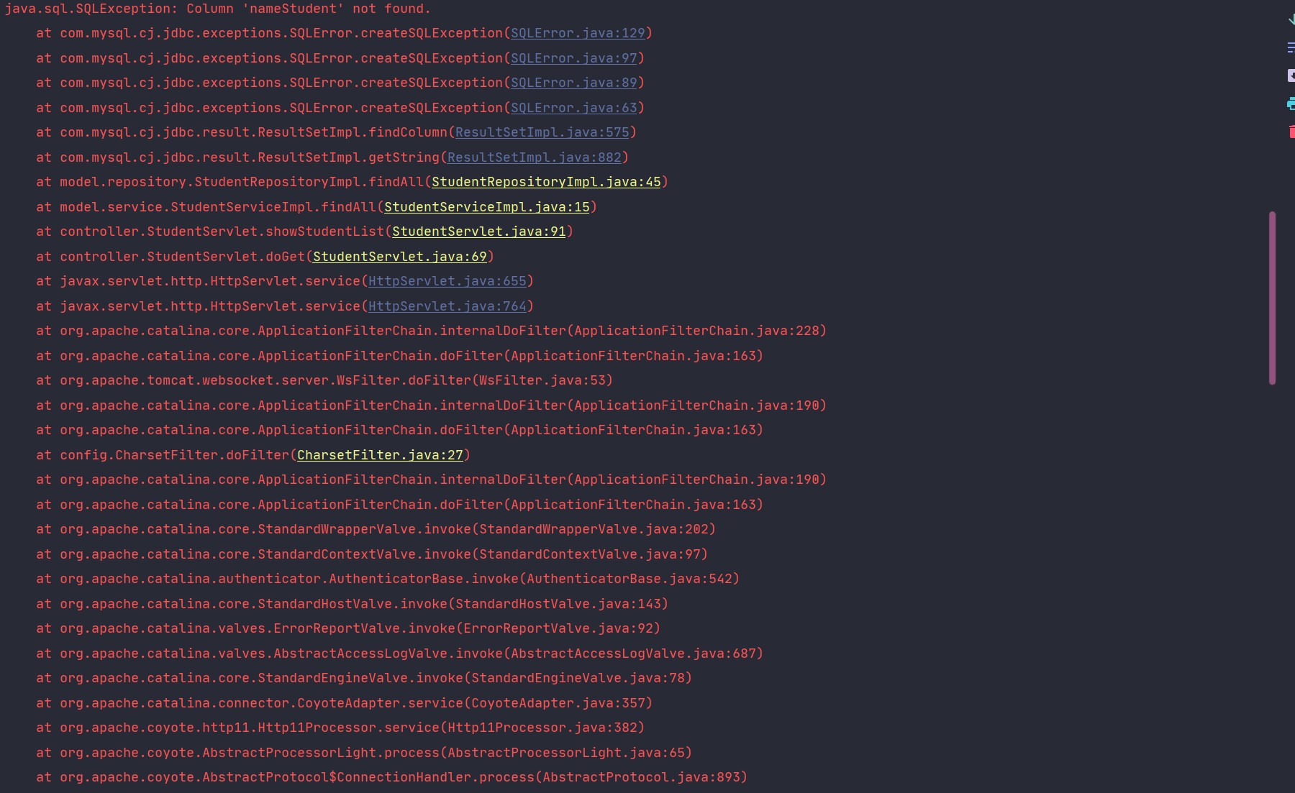

Bug_8
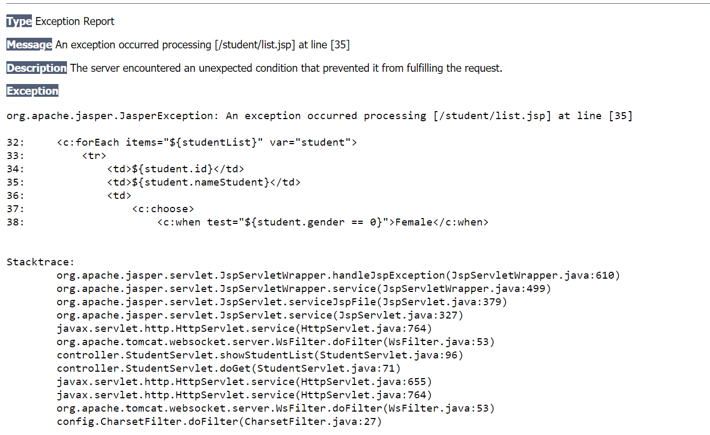

Bug_9
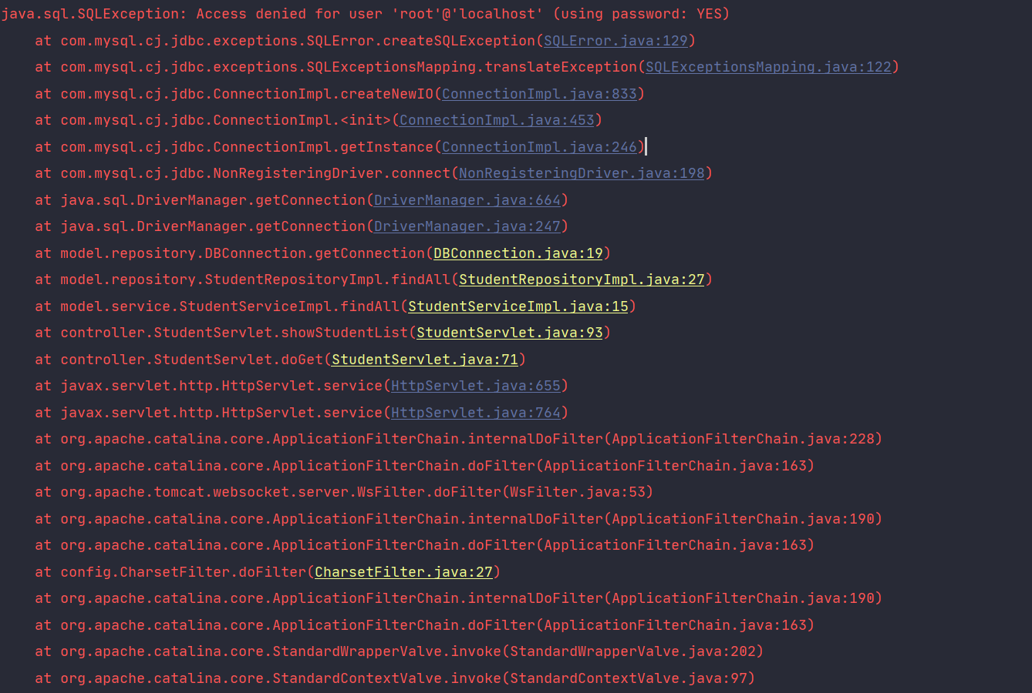

Bug10
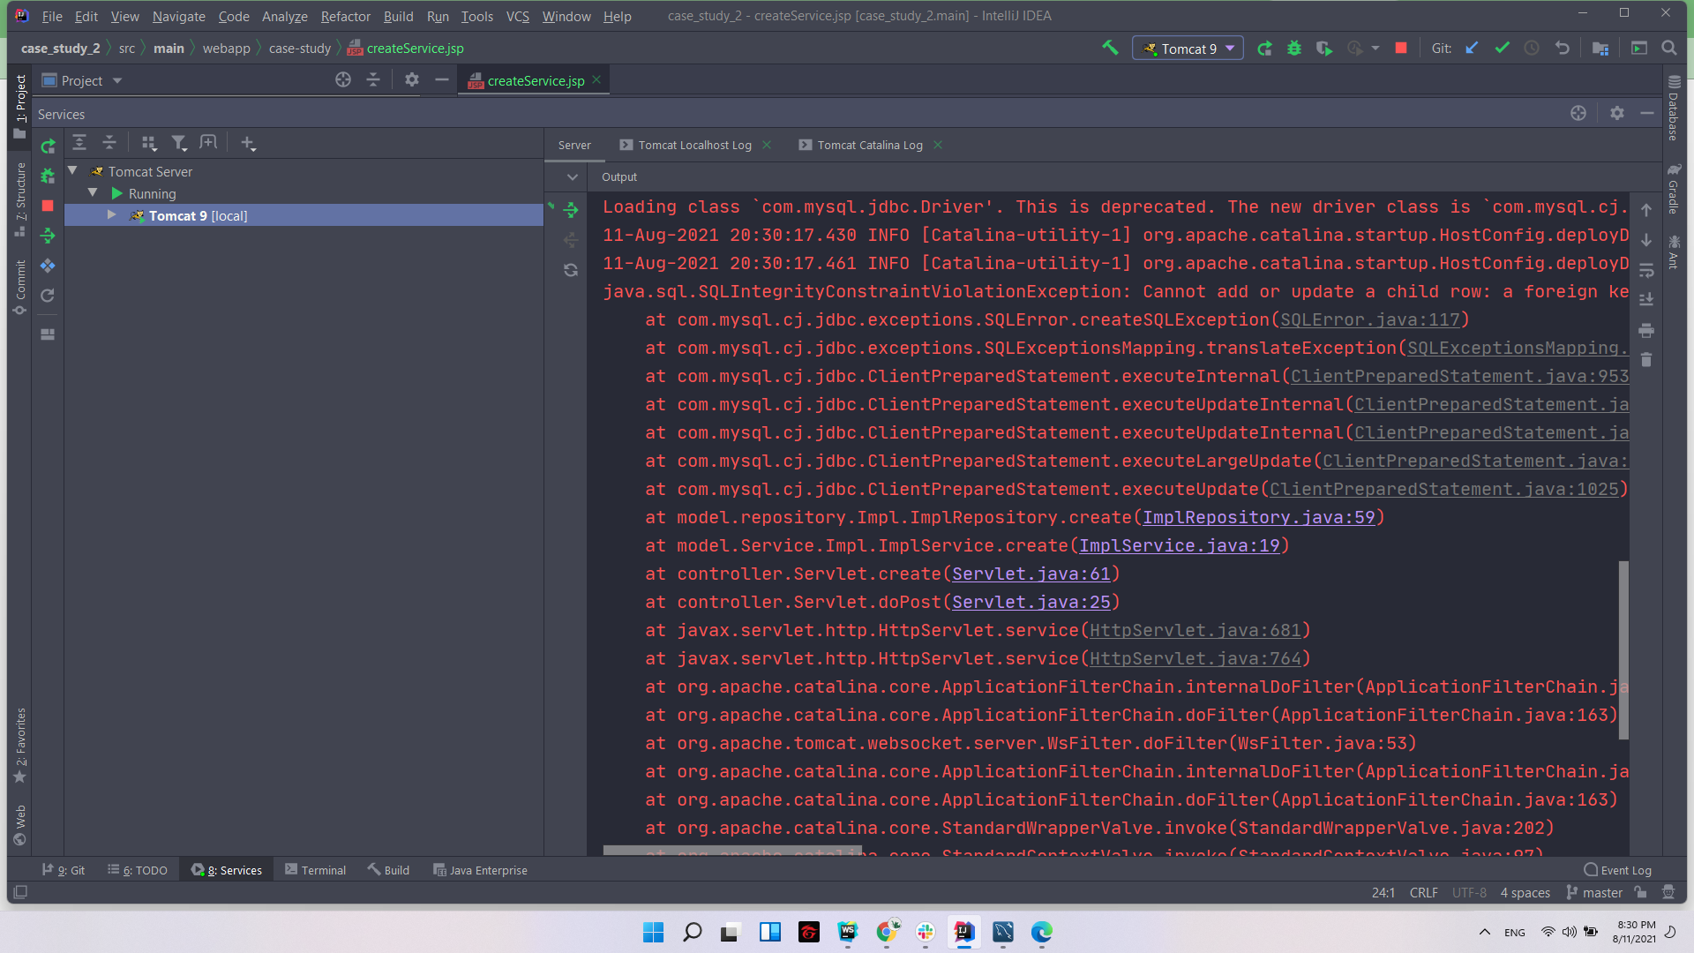

Bug11
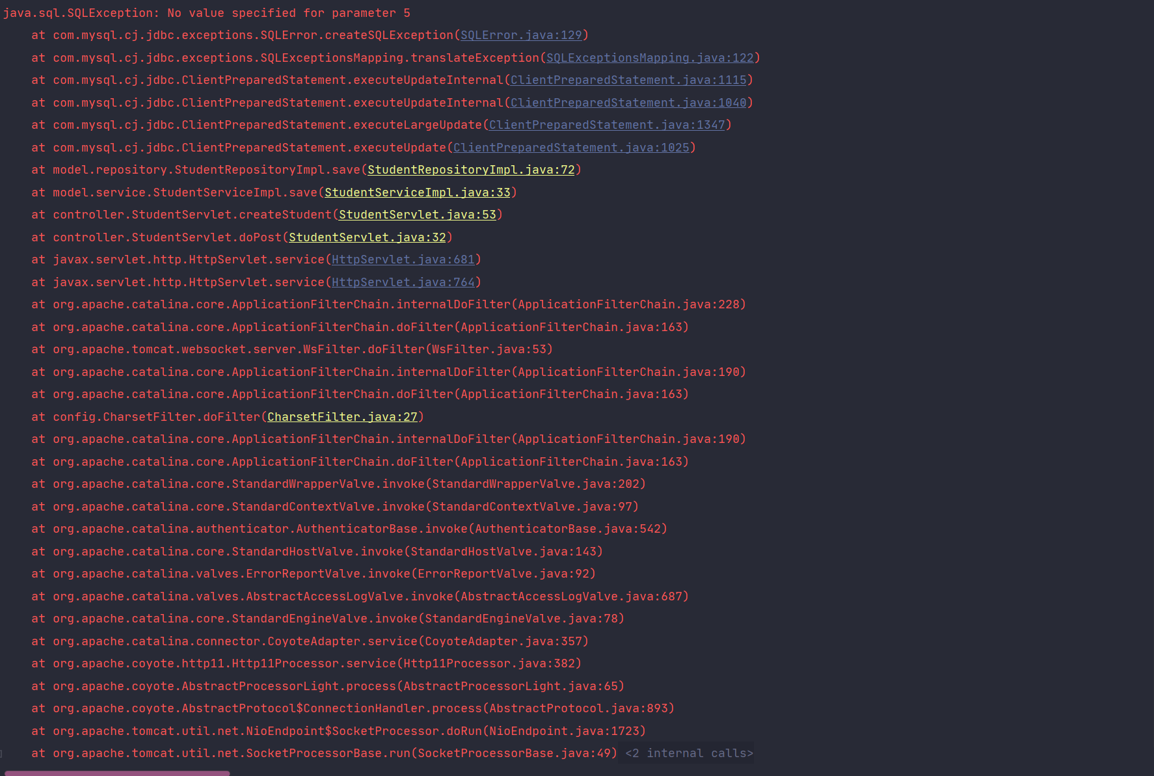

Bug12
